Hoja1
CUADRO COMPARATIVO ENTRE GIT Y GITHUB

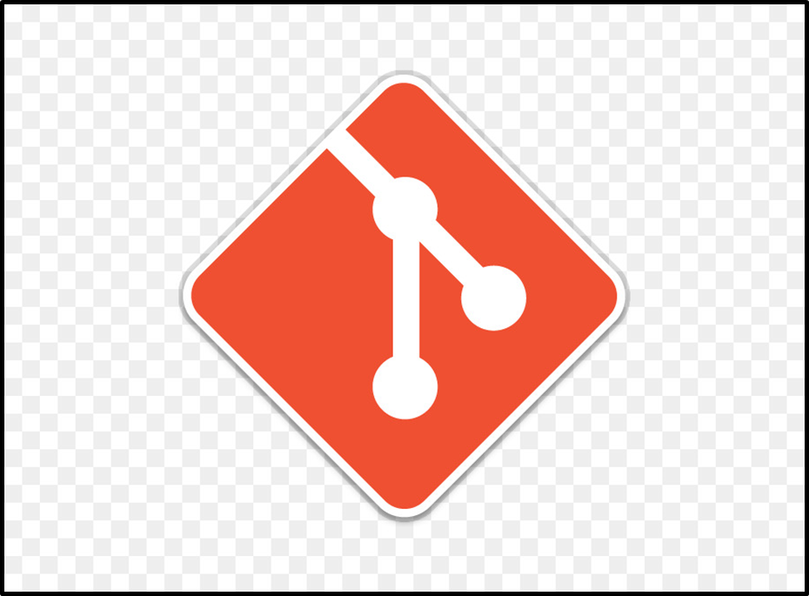


GIT | GITHUB

Herramienta de control de versiones distribuidas, esto significa que nos ayuda a gestionar nuestros archivos de proyectos. | Plataforma basada en la nube
Herramienta de código abierto que los desarrolladores instalan localmente para gestionar el código fuente. | Servicio en línea al que los desarrolladores que utilizan Git pueden conectarse y cargar o descargar recursos.

Mantiene un registro de toda la historia de las cosas en las que se esta trabajando. | Puedes mirar el código de otras personas, identificar los problemas con su código e incluso proponer cambios.

Sistema de control de revisiones, una herramienta para administrar historial del codigo fuente | Es un servicio de alojamiento para repositorios Git

